АП+Прайс

 |  | Рекламное агентство РЕКЛАМА ЛИФТ
 |  | АДРЕСНАЯ ПРОГРАММА И ПРАЙС

 |  | РЯЗАНСКИЙ ЖК Волжско-Окский

РАЙОН
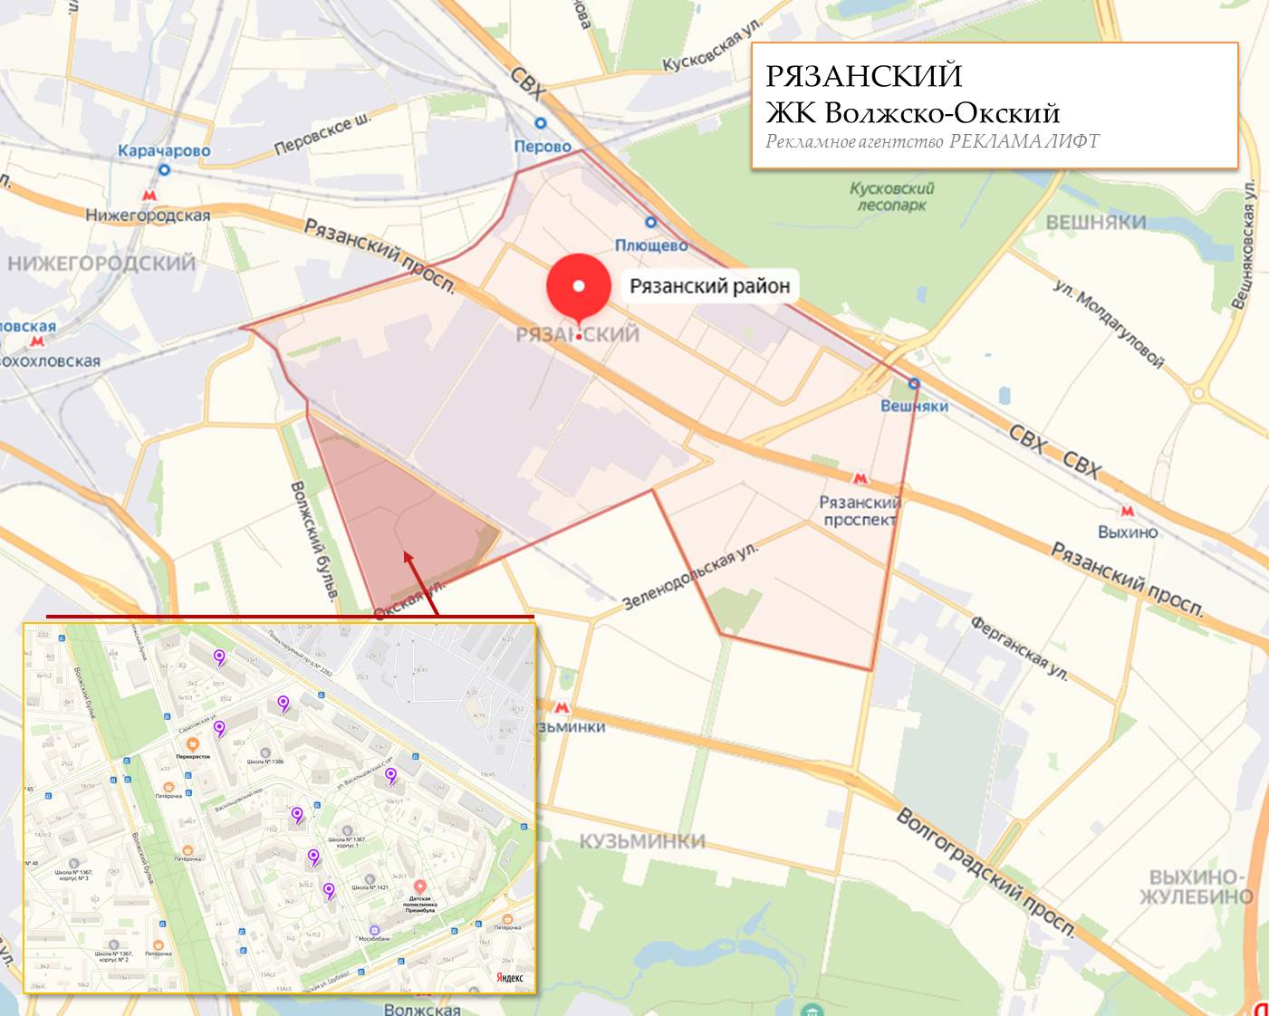
 | Количество стендов | Микрорайон | Кол-во стендов | Цена А5 за 1стенд | Стоимость А5 за Микр | Цена А4 за 1стенд | Стоимость А4 за Микр | Цена А3 за 1стенд | Стоимость А3 за Микр | Дата начала РК (период 1мес) | Рекламный носитель
РЯЗАНСКИЙ ЖК Волжско-Окский | 29 | ЖК Волжско-Окский | 29 | 250.00 | 7,250.00 | 390.00 | 11,310.00 | 660.00 | 19,140.00 | с 10 числа | Закрытый стенд в лифте
ЖК Волжско-Окский | 29
Васильцовский стан 10 к1 | 3
Васильцовский стан 3 к1 | 3
Васильцовский стан 5 к1 | 4
Васильцовский стан 7 к1 | 4
Саратовская 22 | 6
Саратовская 24 | 3
Саратовская 31 | 6
Общий итог | 29

